Pladeopsæt
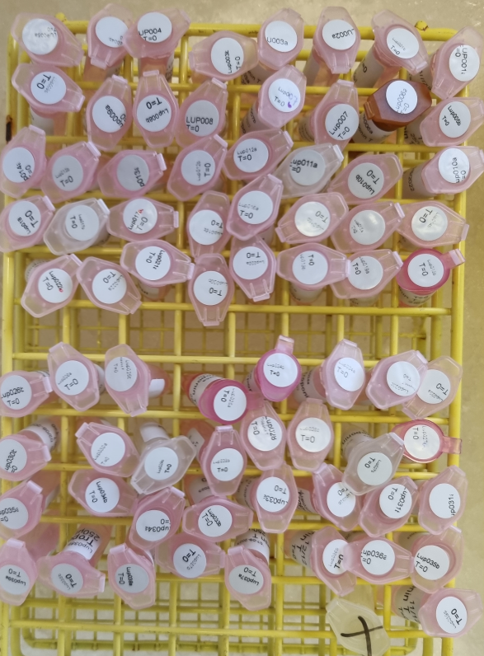
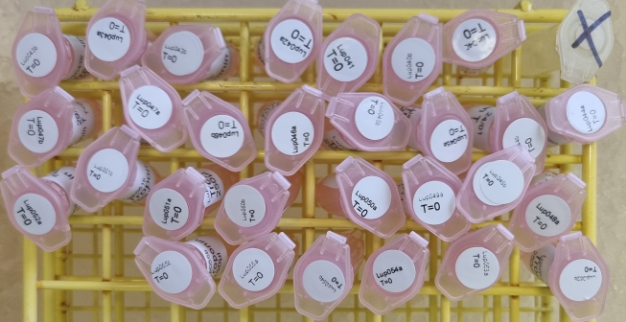
Tir 05-11-2024 |  | TroponinT |  | 23O0DA6768
Plate 1 | 1 | 2 | 3 | 4 | 5 | 6 | 7 | 8 | 9 | 10 | 11 | 12
A | Std_1 | Std_1 | 1 | 001_A | 9 | 005_B | 17 | 010_A | 25 | 014_B | 33 | 018_B
B | Std_2 | Std_2 | 2 | 001_B | 10 | 006_A | 18 | 010_B | 26 | 015_A | 34 | 019_A
C | Std_3 | Std_3 | 3 | 002_A | 11 | 007_A | 19 | 011_A | 27 | 015_B | 35 | 019_B
D | Std_4 | Std_4 | 4 | 003_A | 12 | 007_B | 20 | 012_A | 28 | 016_A | 36 | 020_A
E | Std_5 | Std_5 | 5 | 003_B | 13 | 008_A | 21 | 012_B | 29 | 016_B | 37 | 020_B
F | Std_6 | Std_6 | 6 | 004_A | 14 | 008_B | 22 | 013_A | 30 | 017_A | 38 | 021_A
G | Std_7 | Std_7 | 7 | 004_B | 15 | 009_A | 23 | 013_B | 31 | 017_B | 39 | 022_A
H | Std_8 | Std_8 | 8 | 005_A | 16 | 009_B | 24 | 014_A | 32 | 018_A | 40 | 022_B
 |  | TroponinT |  | 23O0DA4767
Plate 2 | 1 | 2 | 3 | 4 | 5 | 6 | 7 | 8 | 9 | 10 | 11 | 12
A | Std_1 | Std_1 | 1 | 023_A | 9 | 027_A | 17 | 031_A | 25 | 035_B | 33 | 039_B
B | Std_2 | Std_2 | 2 | 023_B | 10 | 027_B | 18 | 031_B | 26 | 036_A | 34 | Empty
C | Std_3 | Std_3 | 3 | 024_A | 11 | 028_A | 19 | 032_B | 27 | 036_B | 35 | Empty
D | Std_4 | Std_4 | 4 | 024_B | 12 | 028_B | 20 | 033_A | 28 | 037_A | 36 | Empty
E | Std_5 | Std_5 | 5 | 025_A | 13 | 029_A | 21 | 033_B | 29 | 037_B | 37 | Empty
F | Std_6 | Std_6 | 6 | 025_B | 14 | 029_B | 22 | 034_A | 30 | 038_A | 38 | Empty
G | Std_7 | Std_7 | 7 | 026_A | 15 | 030_A | 23 | 034_B | 31 | 038_B | 39 | Empty
H | Std_8 | Std_8 | 8 | 026_B | 16 | 030_B | 24 | 035_A | 32 | 039_A | 40 | Empty
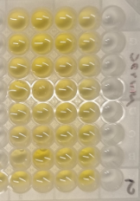
 |  | TroponinT |  | 23O0DAD769
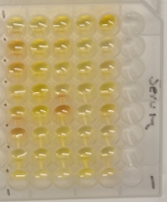
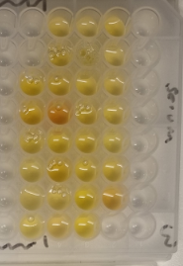
Plate 3 | 1 | 2 | 3 | 4 | 5 | 6 | 7 | 8 | 9 | 10 | 11 | 12
A | Std_1 | Std_1 | 1 | Empty | 9 | 044_A | 17 | 048_A | 25 | 052_B | 33 | Empty
B | Std_2 | Std_2 | 2 | 040_A | 10 | 044_B | 18 | 048_B | 26 | 053_A | 34 | Empty
C | Std_3 | Std_3 | 3 | 040_B | 11 | 045_A | 19 | 049_A | 27 | 054_A | 35 | Empty
D | Std_4 | Std_4 | 4 | 041_A | 12 | 045_B | 20 | 050_A | 28 | 054_B | 36 | Empty
E | Std_5 | Std_5 | 5 | 042_A | 13 | 046_A | 21 | 050_B | 29 | 055_A | 37 | Empty
F | Std_6 | Std_6 | 6 | 042_B | 14 | 046_B | 22 | 051_A | 30 | 055_B | 38 | Empty
G | Std_7 | Std_7 | 7 | 043_A | 15 | 047_A | 23 | 051_B | 31 | Empty | 39 | Empty
H | Std_8 | Std_8 | 8 | 043_B | 16 | 047_B | 24 | 052_A | 32 | Empty | 40 | Empty

 |  |  |  |  |  |  |  |  |  |  |  |  | 4 | 4 | 6 | 6 | 8 | 8 | 10 | 10 | 12 | 12
 |  |  |  |  |  |  |  |  |  |  |  |  | 001_A | 001_A | 005_B | 005_B | 010_A | 010_A | 014_B | 014_B | 018_B | 018_B
 |  |  |  |  |  |  |  |  |  |  |  |  | 001_B | 001_B | 006_A | 006_A | 010_B | 010_B | 015_A | 015_A | 019_A | 019_A
 |  |  |  |  |  |  |  |  |  |  |  |  | 002_A | 002_A | 007_A | 007_A | 011_A | 011_A | 015_B | 015_B | 019_B | 019_B
 |  |  |  |  |  |  |  |  |  |  |  |  | 003_A | 003_A | 007_B | 007_B | 012_A | 012_A | 016_A | 016_A | 020_A | 020_A
 |  |  |  |  |  |  |  |  |  |  |  |  | 003_B | 003_B | 008_A | 008_A | 012_B | 012_B | 016_B | 016_B | 020_B | 020_B
 |  |  |  |  |  |  |  |  |  |  |  |  | 004_A | 004_A | 008_B | 008_B | 013_A | 013_A | 017_A | 017_A | 021_A | 021_A
 |  |  |  |  |  |  |  |  |  |  |  |  | 004_B | 004_B | 009_A | 009_A | 013_B | 013_B | 017_B | 017_B | 022_A | 022_A
 |  |  |  |  |  |  |  |  |  |  |  |  | 005_A | 005_A | 009_B | 009_B | 014_A | 014_A | 018_A | 018_A | 022_B | 022_B

 |  |  |  |  |  |  |  |  |  |  |  |  | 4 | 4 | 6 | 6 | 8 | 8 | 10 | 10 | 12 | 12
 |  |  |  |  |  |  |  |  |  |  |  |  | 023_A | 023_A | 027_A | 027_A | 031_A | 031_A | 035_B | 035_B | 039_B | 039_B
 |  |  |  |  |  |  |  |  |  |  |  |  | 023_B | 023_B | 027_B | 027_B | 031_B | 031_B | 036_A | 036_A | Empty | Empty
 |  |  |  |  |  |  |  |  |  |  |  |  | 024_A | 024_A | 028_A | 028_A | 032_B | 032_B | 036_B | 036_B | Empty | Empty
 |  |  |  |  |  |  |  |  |  |  |  |  | 024_B | 024_B | 028_B | 028_B | 033_A | 033_A | 037_A | 037_A | Empty | Empty
 |  |  |  |  |  |  |  |  |  |  |  |  | 025_A | 025_A | 029_A | 029_A | 033_B | 033_B | 037_B | 037_B | Empty | Empty
 |  |  |  |  |  |  |  |  |  |  |  |  | 025_B | 025_B | 029_B | 029_B | 034_A | 034_A | 038_A | 038_A | Empty | Empty
 |  |  |  |  |  |  |  |  |  |  |  |  | 026_A | 026_A | 030_A | 030_A | 034_B | 034_B | 038_B | 038_B | Empty | Empty
 |  |  |  |  |  |  |  |  |  |  |  |  | 026_B | 026_B | 030_B | 030_B | 035_A | 035_A | 039_A | 039_A | Empty | Empty

 |  |  |  |  |  |  |  |  |  |  |  |  | 4 | 4 | 6 | 6 | 8 | 8 | 10 | 10 | 12 | 12
 |  |  |  |  |  |  |  |  |  |  |  |  | Empty | Empty | 044_A | 044_A | 048_A | 048_A | 052_B | 052_B | Empty | Empty
 |  |  |  |  |  |  |  |  |  |  |  |  | 040_A | 040_A | 044_B | 044_B | 048_B | 048_B | 053_A | 053_A | Empty | Empty
 |  |  |  |  |  |  |  |  |  |  |  |  | 040_B | 040_B | 045_A | 045_A | 049_A | 049_A | 054_A | 054_A | Empty | Empty
 |  |  |  |  |  |  |  |  |  |  |  |  | 041_A | 041_A | 045_B | 045_B | 050_A | 050_A | 054_B | 054_B | Empty | Empty
 |  |  |  |  |  |  |  |  |  |  |  |  | 042_A | 042_A | 046_A | 046_A | 050_B | 050_B | 055_A | 055_A | Empty | Empty
 |  |  |  |  |  |  |  |  |  |  |  |  | 042_B | 042_B | 046_B | 046_B | 051_A | 051_A | 055_B | 055_B | Empty | Empty
 |  |  |  |  |  |  |  |  |  |  |  |  | 043_A | 043_A | 047_A | 047_A | 051_B | 051_B | Empty | Empty | Empty | Empty
 |  |  |  |  |  |  |  |  |  |  |  |  | 043_B | 043_B | 047_B | 047_B | 052_A | 052_A | Empty | Empty | Empty | Empty

Interplate Pivot
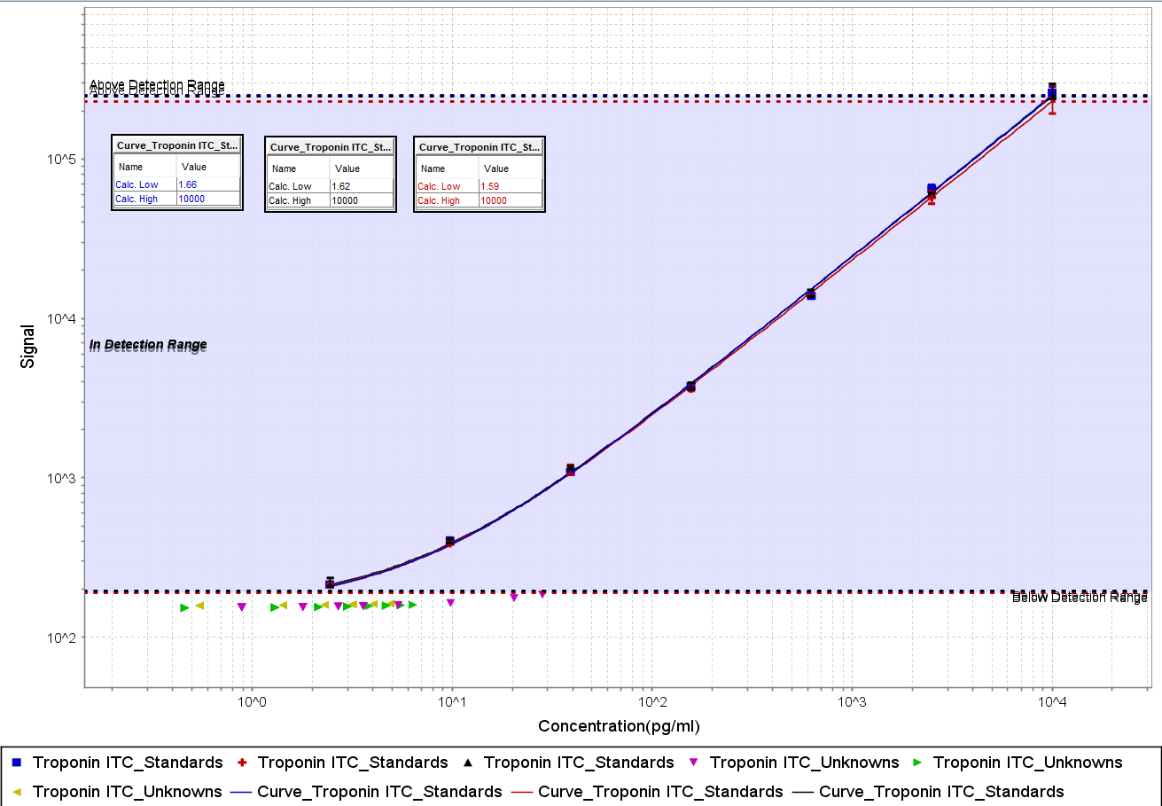
 | Kolonnemærkater
 | Troponin ITC
Rækkemærkater | Calc. Conc. Mean (pg/mL) | %CV | % Recovery
S001 | 10560.768826 | 10.930634998 | 105.60768826
S002 | 2534.8396959 | 5.2883550102 | 101.39358784
S003 | 580.59423519 | 3.1624314078 | 92.895077631
S004 | 149.99137624 | 3.8840618446 | 95.994480796
S005 | 41.017379746 | 4.2564960442 | 105.00449215
S006 | 10.370227625 | 5.4356756187 | 106.19113088
S007 | 2.6692132783 | 9.3816801853 | 109.33097588
S008 | 0.027211918618 | #DIV/0!

